Sheet1
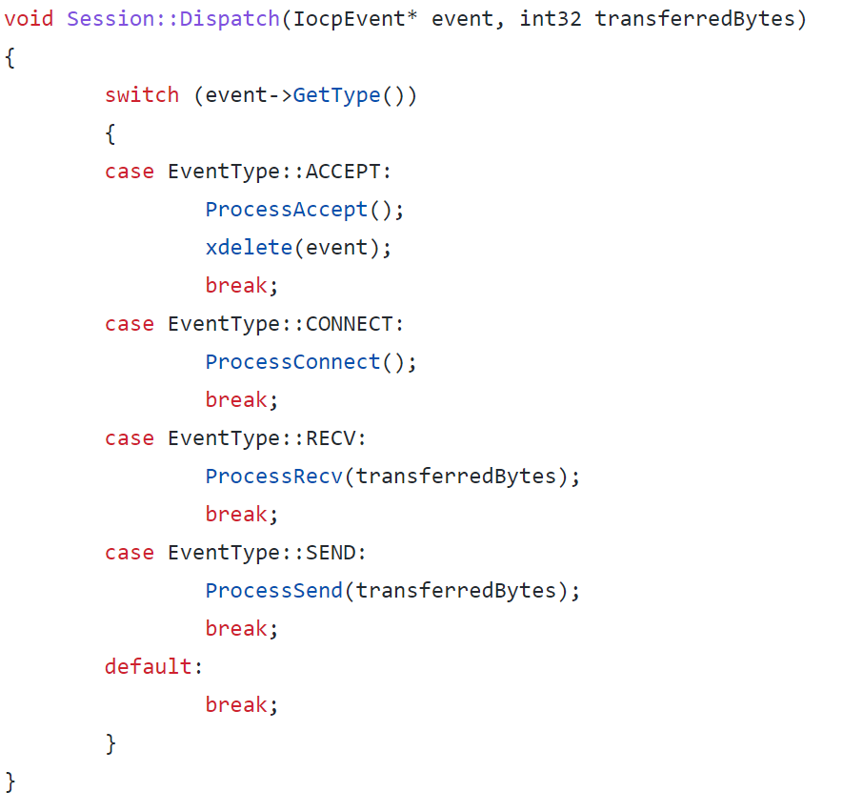
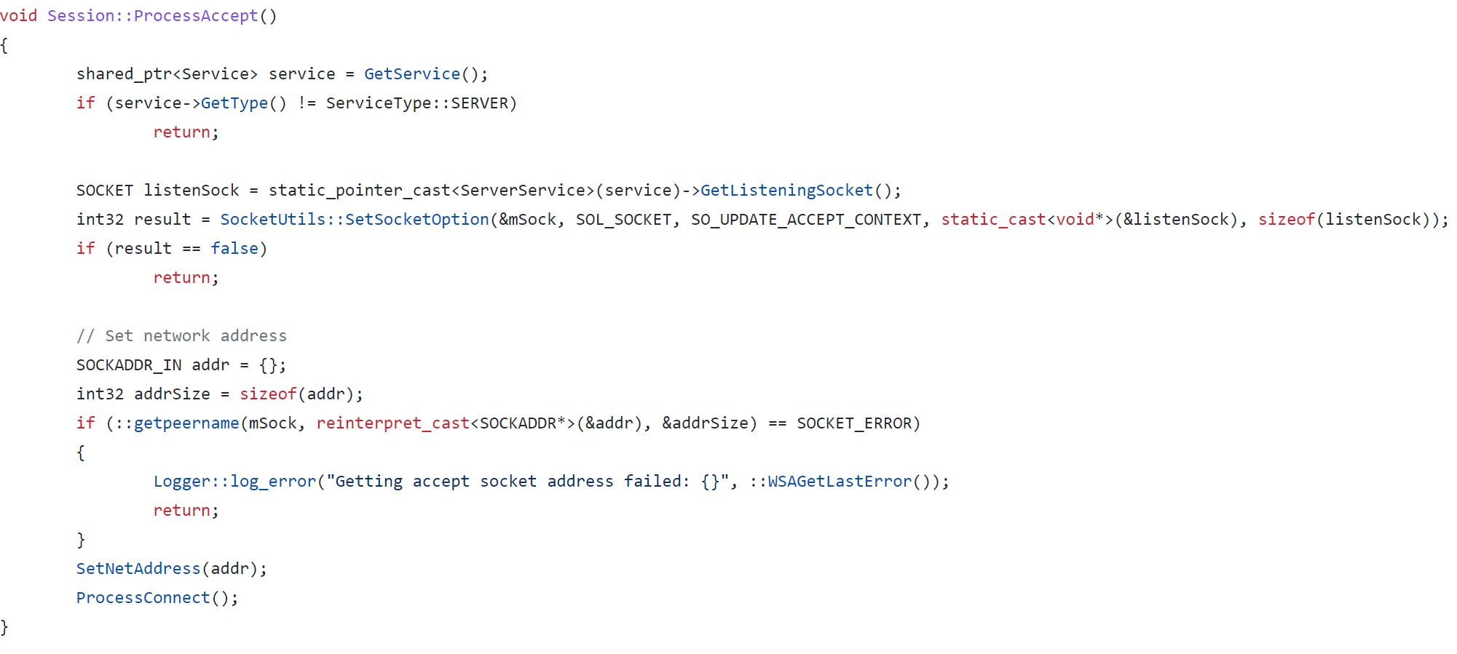
#main.cpp

매니지먼트 클래스 생성 및 winsock 라이브러리 초기화

#ServerService.cpp
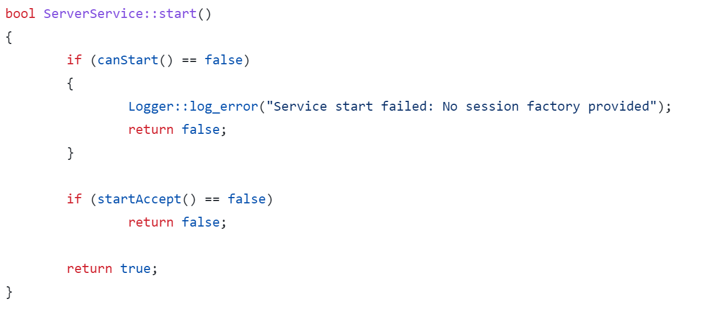

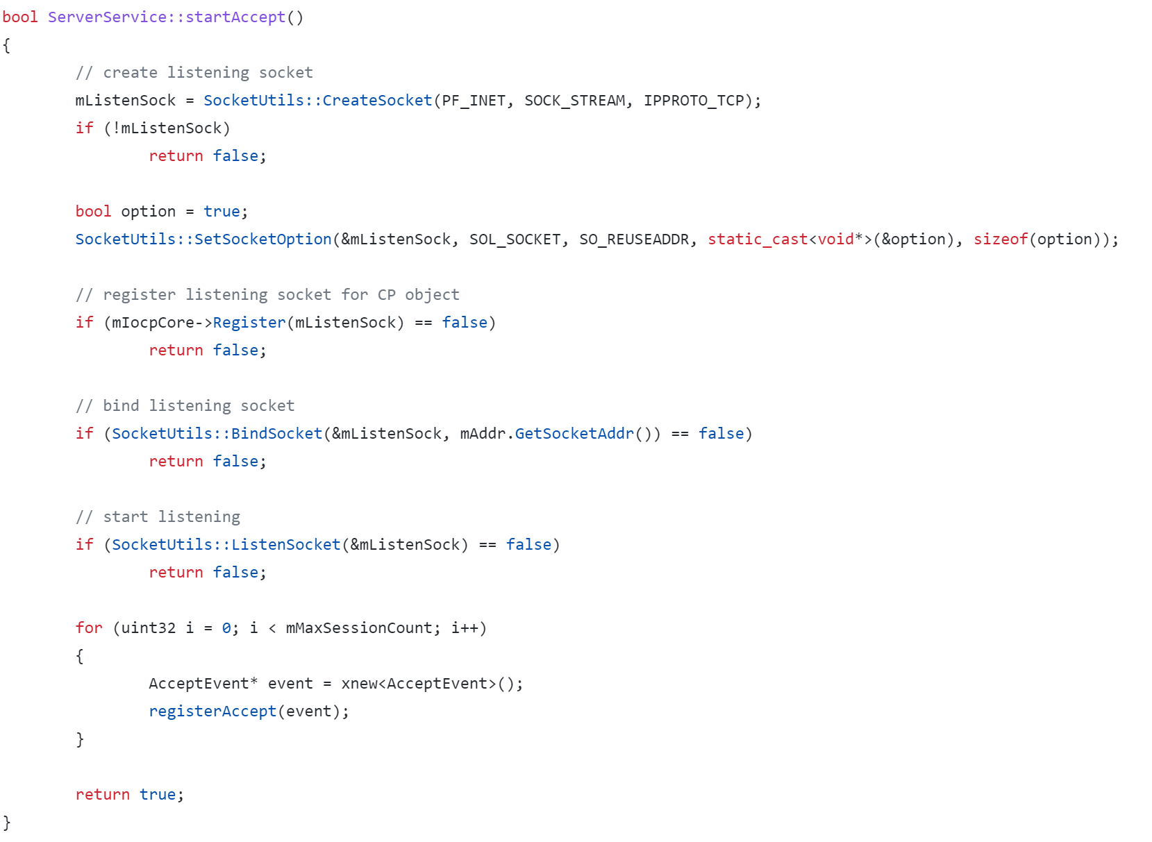

1. 리스닝 소켓 생성
2. Accept event 생성

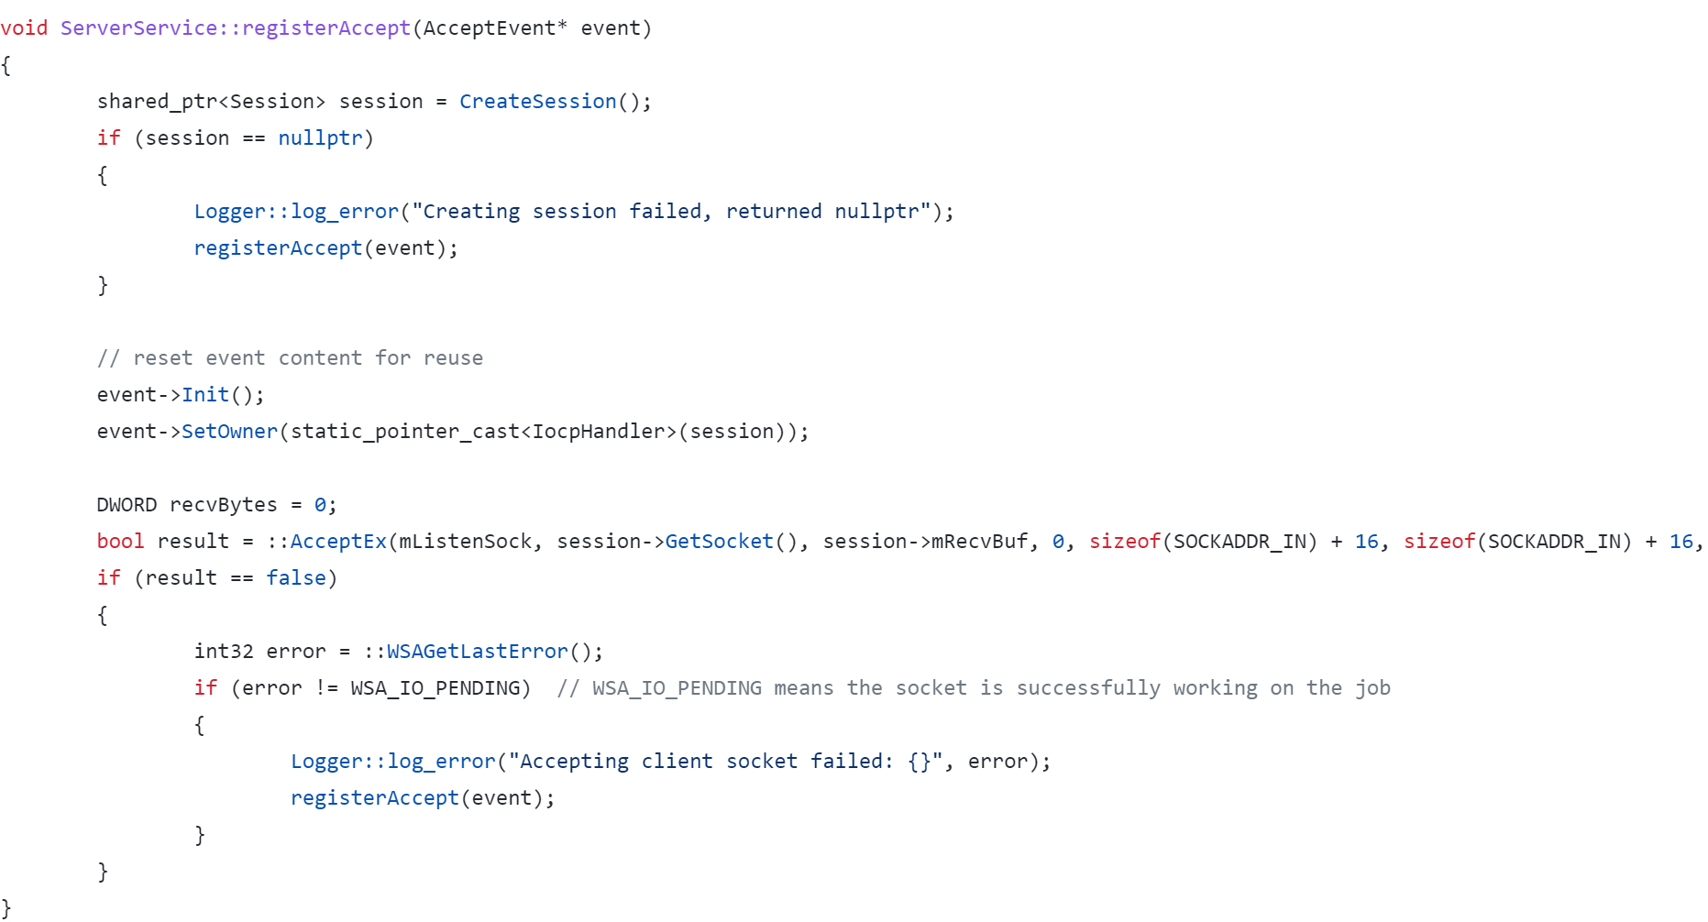
Accept event를 AcceptEx() 함수를 통해 CP에 등록

#IocpCore.cpp
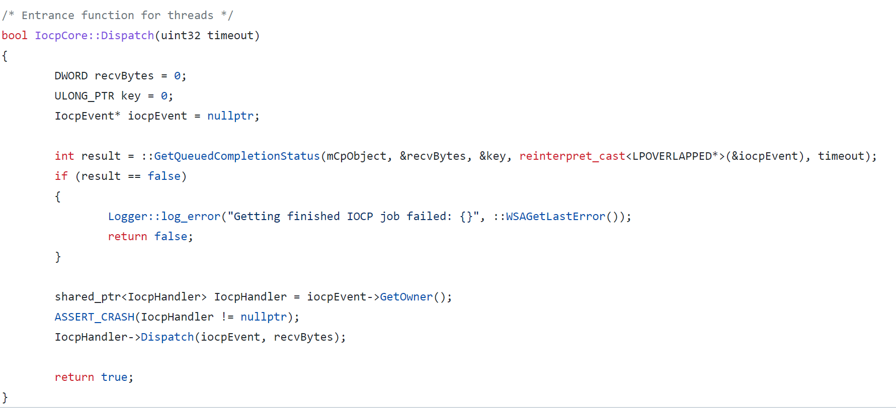

완료된 이벤트를 IocpHandler에 전달

완료된 이벤트에 대한 후속 작업 수행 (세션 등록)
#Session.cpp

